表汇总
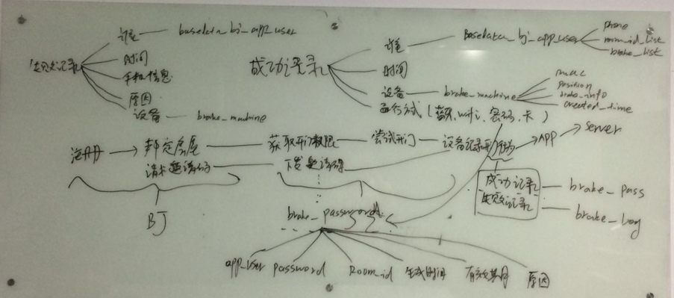
表名 | 表描述
app_download | 门禁下载二维码
basedata_apartment | 房屋数据
basedata_unit | 单元数据
basedata_group | 组团数据
basedata_project | 楼盘数据
basedatea_bj_app_user | 北京app
break_alert | 门禁报警
break_config_version | 门禁配置工具版本
brake_machine_test_tool_record | 开门测试日志
break_machine | 门禁
break_log | 开门失败日志
break_pass | 开门成功记录
break_password | 门禁密码
sentry_visitor | 访客
break_version | 门禁版本

表名 | 表描述
app_download | 门禁下载二维码
basedata_apartment | 房屋数据
basedata_unit | 单元数据
basedata_group | 组团数据
basedata_project | 楼盘数据
basedatea_bj_app_user | 北京app
break_alert | 门禁报警
break_machine | 门禁
break_log | 开门失败日志
break_pass | 开门成功记录
break_password | 门禁密码
sentry_visitor | 访客

门禁失败方式
发现设备服务超时
接收开门数据超时失败
设备异常断开连接
发送开门数据超时失败
连接设备超时

设备距离太远
未发现授权设备
请打开蓝牙后再试

